Жилые
ИНФОРМАЦИЯ по сносу ветхих жилых домов в Ауэзовском районе по улице Сулейменова от Джандосова до Рыскулбекова.
№п/п | Адрес | Год постройки | Тип дома | Этажность | Общая площадь квартир, м2 | Общее кол-во квартир ед. | В том числе, квартир |  |  |  | № квартиры | Площади квартир в многоквартирных домах, м2 |  |  |  | Количество квартир в многоквартирных домах |  | Площадь отдельных домов, м2 | Количество отдельных домов | Прим по нежилым
 |  |  |  |  |  |  | 1 | 2 | 3 | 4 |  | 1 комн. | 2 комн. | 3 комн. | нежилые | жилые | нежилые | нежилые

3 | Сулейменова (Дежнева)1 |  | каркасно-камышитовый | 2 | 371.8 | 8 | 1 | 6 | 1 | 0 | 1 |  | 45.2 |  |  | 8 | 0
 |  |  |  |  |  |  |  |  |  |  | 2 |  | 48.2
 |  |  |  |  |  |  |  |  |  |  | 3 | 28.8
 |  |  |  |  |  |  |  |  |  |  | 4 |  | 44.8
 |  |  |  |  |  |  |  |  |  |  | 5 |  | 45
 |  |  |  |  |  |  |  |  |  |  | 6 |  |  | 67.8
 |  |  |  |  |  |  |  |  |  |  | 7 |  | 47
 |  |  |  |  |  |  |  |  |  |  | 8 |  | 45
4 | Сулейменова (Дежнева)3 |  | каркасно-камышитовый | 2 | 371.8 | 8 | 1 | 6 | 1 | 0 | 1 |  | 45.2 |  |  | 8 | 0
 |  |  |  |  |  |  |  |  |  |  | 2 |  | 48.2
 |  |  |  |  |  |  |  |  |  |  | 3 | 28.8
 |  |  |  |  |  |  |  |  |  |  | 4 |  | 44.8
 |  |  |  |  |  |  |  |  |  |  | 5 |  | 45
 |  |  |  |  |  |  |  |  |  |  | 6 |  |  | 67.8
 |  |  |  |  |  |  |  |  |  |  | 7 |  | 47
 |  |  |  |  |  |  |  |  |  |  | 8 |  | 45
5 | Сулейменова (Дежнева)4 |  |  | 2 | 533.5 | 16 | 3 | 13 | 0 | 0 | 1 |  | 36.1 |  |  | 16 | 0
 |  |  |  |  |  |  |  |  |  |  | 2 |  | 24
 |  |  |  |  |  |  |  |  |  |  | 3 |  | 37
 |  |  |  |  |  |  |  |  |  |  | 4 |  | 35.6
 |  |  |  |  |  |  |  |  |  |  | 5 |  | 36.7
 |  |  |  |  |  |  |  |  |  |  | 6 | 24.5
 |  |  |  |  |  |  |  |  |  |  | 7 |  | 37.2
 |  |  |  |  |  |  |  |  |  |  | 8 |  | 35.8
 |  |  |  |  |  |  |  |  |  |  | 9 |  | 35.4
 |  |  |  |  |  |  |  |  |  |  | 10 |  | 36.2
 |  |  |  |  |  |  |  |  |  |  | 11 | 24.5
 |  |  |  |  |  |  |  |  |  |  | 12 |  | 37.6
 |  |  |  |  |  |  |  |  |  |  | 13 |  | 35.6
 |  |  |  |  |  |  |  |  |  |  | 14 |  | 36.1
 |  |  |  |  |  |  |  |  |  |  | 15 | 24.4
 |  |  |  |  |  |  |  |  |  |  | 16 |  | 36.8
6 | Сулейменова (Дежнева)5 |  | каркасно-камышитовый | 2 | 371.8 | 8 | 1 | 6 | 1 | 0 | 1 |  | 45.2 |  |  | 8 | 0
 |  |  |  |  |  |  |  |  |  |  | 2 |  | 48.2 |  |  |  |  |  |  | парикмахерская
 |  |  |  |  |  |  |  |  |  |  | 3 | 28.8
 |  |  |  |  |  |  |  |  |  |  | 4 |  | 44.8
 |  |  |  |  |  |  |  |  |  |  | 5 |  | 45
 |  |  |  |  |  |  |  |  |  |  | 6 |  |  | 67.8
 |  |  |  |  |  |  |  |  |  |  | 7 |  | 47
 |  |  |  |  |  |  |  |  |  |  | 8 |  | 45
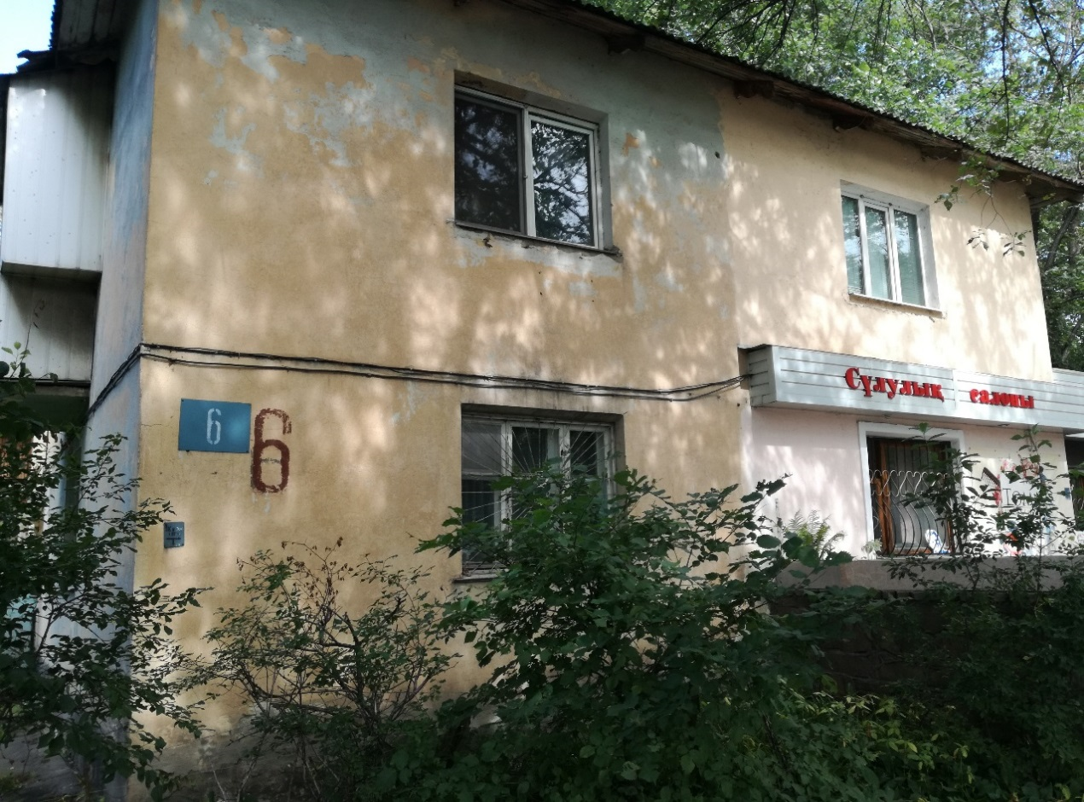
7 | Сулейменова (Дежнева)6 | 1959 |  | 2 | 539.2 | 16 | 4 | 11 | 0 | 0 | 1 |  | 36.1 |  |  | 15 | 1
 |  |  |  |  |  |  |  |  |  |  | 2 |  | 36.5
 |  |  |  |  |  |  |  |  |  |  | 3 | 24.9
 |  |  |  |  |  |  |  |  |  |  | 4 |  | 37.2
 |  |  |  |  |  |  |  |  |  |  | 5 |  | 35.6
 |  |  |  |  |  |  |  |  |  |  | 6 |  | 36.2
 |  |  |  |  |  |  |  |  |  |  | 7 | 25
 |  |  |  |  |  |  |  |  |  |  | 8 |  | 36.7
 |  |  |  |  |  |  |  |  |  |  | 9 |  | 36.9
 |  |  |  |  |  |  |  |  |  |  | 10 | 25.1
 |  |  |  |  |  |  |  |  |  |  | 11 |  |  |  | 36.5
 |  |  |  |  |  |  |  |  |  |  | 12 |  | 36.3
 |  |  |  |  |  |  |  |  |  |  | 13 |  | 37.1
 |  |  |  |  |  |  |  |  |  |  | 14 | 25.3
 |  |  |  |  |  |  |  |  |  |  | 15 |  | 37.4
 |  |  |  |  |  |  |  |  |  |  | 16 |  | 36.4
8 | Сулейменова (Дежнева)7 |  | каркасно-камышитовый | 2 | 371.8 | 8 | 1 | 6 | 1 | 0 | 1 |  | 45.2 |  |  | 8 | 0
 |  |  |  |  |  |  |  |  |  |  | 2 |  | 48.2
 |  |  |  |  |  |  |  |  |  |  | 3 | 28.8
 |  |  |  |  |  |  |  |  |  |  | 4 |  | 44.8
 |  |  |  |  |  |  |  |  |  |  | 5 |  | 45
 |  |  |  |  |  |  |  |  |  |  | 6 |  |  | 67.8
 |  |  |  |  |  |  |  |  |  |  | 7 |  | 47
 |  |  |  |  |  |  |  |  |  |  | 8 |  | 45
9 | Сулейменова (Дежнева)8 |  | каркасно-камышитовый | 2 | 371.8 | 8 | 1 | 6 | 1 | 0 | 1 |  | 45.2 |  |  | 8 | 0
 |  |  |  |  |  |  |  |  |  |  | 2 |  | 48.2 |  |  |  |  |  |  | магазин Жолдыбаев
 |  |  |  |  |  |  |  |  |  |  | 3 | 28.8
 |  |  |  |  |  |  |  |  |  |  | 4 |  | 44.8
 |  |  |  |  |  |  |  |  |  |  | 5 |  | 45
 |  |  |  |  |  |  |  |  |  |  | 6 |  |  | 67.8
 |  |  |  |  |  |  |  |  |  |  | 7 |  | 47
 |  |  |  |  |  |  |  |  |  |  | 8 |  | 45
10 | Сулейменова (Дежнева)10 |  | каркасно-камышитовый | 2 | 371.8 | 8 | 1 | 6 | 1 | 0 | 1 |  | 45.2 |  |  | 8 | 0
 |  |  |  |  |  |  |  |  |  |  | 2 |  | 48.2
 |  |  |  |  |  |  |  |  |  |  | 3 | 28.8
 |  |  |  |  |  |  |  |  |  |  | 4 |  | 44.8
 |  |  |  |  |  |  |  |  |  |  | 5 |  | 45
 |  |  |  |  |  |  |  |  |  |  | 6 |  |  | 67.8
 |  |  |  |  |  |  |  |  |  |  | 7 |  | 47
 |  |  |  |  |  |  |  |  |  |  | 8 |  | 45
11 | Сулейменова (Дежнева) 12 |  | каркасно-камышитовый | 2 | 371.8 | 8 | 1 | 6 | 1 | 0 | 1 |  | 45.2 |  |  | 8 | 0
 |  |  |  |  |  |  |  |  |  |  | 2 |  | 48.2
 |  |  |  |  |  |  |  |  |  |  | 3 | 28.8
 |  |  |  |  |  |  |  |  |  |  | 4 |  | 44.8
 |  |  |  |  |  |  |  |  |  |  | 5 |  | 45
 |  |  |  |  |  |  |  |  |  |  | 6 |  |  | 67.8
 |  |  |  |  |  |  |  |  |  |  | 7 |  | 47
 |  |  |  |  |  |  |  |  |  |  | 8 |  | 45
12 | Сулейменова (Дежнева) 13 |  | каркасно-камышитовый | 2 | 371.8 | 8 | 1 | 6 | 1 | 0 | 1 |  | 45.2 |  |  | 8 | 0
 |  |  |  |  |  |  |  |  |  |  | 2 |  | 48.2
 |  |  |  |  |  |  |  |  |  |  | 3 | 28.8
 |  |  |  |  |  |  |  |  |  |  | 4 |  | 44.8
 |  |  |  |  |  |  |  |  |  |  | 5 |  | 45
 |  |  |  |  |  |  |  |  |  |  | 6 |  |  | 67.8
 |  |  |  |  |  |  |  |  |  |  | 7 |  | 47
 |  |  |  |  |  |  |  |  |  |  | 8 |  | 45
14 | Сулейменова (Дежнева) 14 |  | каркасно-камышитовый | 2 | 371.8 | 8 | 1 | 6 | 1 | 0 | 1 |  | 45.2 |  |  | 8 | 0
 |  |  |  |  |  |  |  |  |  |  | 2 |  | 48.2
 |  |  |  |  |  |  |  |  |  |  | 3 | 28.8 |  |  |  |  |  |  |  | Килиева
 |  |  |  |  |  |  |  |  |  |  | 4 |  | 44.8
 |  |  |  |  |  |  |  |  |  |  | 5 |  | 45
 |  |  |  |  |  |  |  |  |  |  | 6 |  |  | 67.8
 |  |  |  |  |  |  |  |  |  |  | 7 |  | 47
 |  |  |  |  |  |  |  |  |  |  | 8 |  | 45
15 | Сулейменова (Дежнева) 15 |  | каркасно-камышитовый | 2 | 371.8 | 8 | 1 | 6 | 1 | 0 | 1 |  | 45.2 |  |  | 8 | 0
 |  |  |  |  |  |  |  |  |  |  | 2 |  | 48.2
 |  |  |  |  |  |  |  |  |  |  | 3 | 28.8
 |  |  |  |  |  |  |  |  |  |  | 4 |  | 44.8
 |  |  |  |  |  |  |  |  |  |  | 5 |  | 45
 |  |  |  |  |  |  |  |  |  |  | 6 |  |  | 67.8
 |  |  |  |  |  |  |  |  |  |  | 7 |  | 47
 |  |  |  |  |  |  |  |  |  |  | 8 |  | 45
16 | Сулейменова (Дежнева) 18 |  | каркасно-камышитовый | 2 | 371.8 | 8 | 1 | 6 | 1 | 0 | 1 |  | 45.2 |  |  | 8 | 0
 |  |  |  |  |  |  |  |  |  |  | 2 |  | 48.2
 |  |  |  |  |  |  |  |  |  |  | 3 | 28.8 |  |  |  |  |  |  |  | 0,027 площадь уч
 |  |  |  |  |  |  |  |  |  |  | 4 |  | 44.8
 |  |  |  |  |  |  |  |  |  |  | 5 |  | 45 |  |  |  |  |  |  | 38 м2 площ кварт нежил
 |  |  |  |  |  |  |  |  |  |  | 6 |  |  | 67.8
 |  |  |  |  |  |  |  |  |  |  | 7 |  | 47
 |  |  |  |  |  |  |  |  |  |  | 8 |  | 45
17 | Сулейменова (Дежнева) 19 | 1959 |  | 2 | 505.1 | 16 | 8 | 4 | 3 | 0 | 1 |  | 31.9 |  |  | 15 | 1
 |  |  |  |  |  |  |  |  |  |  | 2 |  |  | 44.2
 |  |  |  |  |  |  |  |  |  |  | 3 | 26.2
 |  |  |  |  |  |  |  |  |  |  | 4 | 24.4
 |  |  |  |  |  |  |  |  |  |  | 5 |  | 30.9
 |  |  |  |  |  |  |  |  |  |  | 6 |  |  | 44.3
 |  |  |  |  |  |  |  |  |  |  | 7 | 26.6
 |  |  |  |  |  |  |  |  |  |  | 8 | 24.7
 |  |  |  |  |  |  |  |  |  |  | 9 | 24.3
 |  |  |  |  |  |  |  |  |  |  | 10 | 26.2
 |  |  |  |  |  |  |  |  |  |  | 11 |  |  |  | 43.8
 |  |  |  |  |  |  |  |  |  |  | 12 |  | 31.6
 |  |  |  |  |  |  |  |  |  |  | 13 |  | 32.6
 |  |  |  |  |  |  |  |  |  |  | 14 |  |  | 43.7
 |  |  |  |  |  |  |  |  |  |  | 15 | 25.7
 |  |  |  |  |  |  |  |  |  |  | 16 | 24
18 | Сулейменова (Дежнева) 20 |  | каркасно-камышитовый | 2 | 371.8 | 8 | 1 | 6 | 1 | 0 | 1 |  | 45.2 |  |  | 8 | 0
 |  |  |  |  |  |  |  |  |  |  | 2 |  | 48.2
 |  |  |  |  |  |  |  |  |  |  | 3 | 28.8
 |  |  |  |  |  |  |  |  |  |  | 4 |  | 44.8
 |  |  |  |  |  |  |  |  |  |  | 5 |  | 45
 |  |  |  |  |  |  |  |  |  |  | 6 |  |  | 67.8
 |  |  |  |  |  |  |  |  |  |  | 7 |  | 47
 |  |  |  |  |  |  |  |  |  |  | 8 |  | 45
19 | Сулейменова (Дежнева) 21 | 1960 | кирпичный | 2 | 541.5 | 16 | 5 | 10 | 1 | 0 | 1 |  | 35.7 |  |  | 16 | 0
 |  |  |  |  |  |  |  |  |  |  | 2 |  | 37.5
 |  |  |  |  |  |  |  |  |  |  | 3 | 25.2
 |  |  |  |  |  |  |  |  |  |  | 4 |  | 36.1
 |  |  |  |  |  |  |  |  |  |  | 5 |  |  | 47.4
 |  |  |  |  |  |  |  |  |  |  | 6 |  | 38
 |  |  |  |  |  |  |  |  |  |  | 7 | 25.4
 |  |  |  |  |  |  |  |  |  |  | 8 |  | 36.2
 |  |  |  |  |  |  |  |  |  |  | 9 |  | 36.8
 |  |  |  |  |  |  |  |  |  |  | 10
 |  |  |  |  |  |  |  |  |  |  | 10 | 25.2
 |  |  |  |  |  |  |  |  |  |  | 11 |  | 38
 |  |  |  |  |  |  |  |  |  |  | 13
 |  |  |  |  |  |  |  |  |  |  | 12 |  | 35.7
 |  |  |  |  |  |  |  |  |  |  | 13 |  | 36.8
 |  |  |  |  |  |  |  |  |  |  | 14 | 24.9
 |  |  |  |  |  |  |  |  |  |  | 15 |  | 37.7
 |  |  |  |  |  |  |  |  |  |  | 16 | 24.9
20 | Сулейменова (Дежнева) 22 |  | каркасно-камышитовый | 2 | 371.8 | 8 | 1 | 6 | 1 | 0 | 1 |  | 45.2 |  |  | 8 | 0
 |  |  |  |  |  |  |  |  |  |  | 2 |  | 48.2
 |  |  |  |  |  |  |  |  |  |  | 3 | 28.8
 |  |  |  |  |  |  |  |  |  |  | 4 |  | 44.8
 |  |  |  |  |  |  |  |  |  |  | 5 |  | 45
 |  |  |  |  |  |  |  |  |  |  | 6 |  |  | 67.8
 |  |  |  |  |  |  |  |  |  |  | 7 |  | 47
 |  |  |  |  |  |  |  |  |  |  | 8 |  | 45
21 | Сулейменова (Дежнева) 23 | 1959 | кирпичный | 2 | 491.4 | 16 | 7 | 7 | 1 | 0 | 1 |  | 30.9 |  |  | 15 | 1
 |  |  |  |  |  |  |  |  |  |  | 2 |  |  |  | 44
 |  |  |  |  |  |  |  |  |  |  | 3 | 26
 |  |  |  |  |  |  |  |  |  |  | 4 | 24.8
 |  |  |  |  |  |  |  |  |  |  | 5 |  | 30.7
 |  |  |  |  |  |  |  |  |  |  | 6 |  | 32.4
 |  |  |  |  |  |  |  |  |  |  | 7 |  | 37.4
 |  |  |  |  |  |  |  |  |  |  | 8 | 25
 |  |  |  |  |  |  |  |  |  |  | 9 | 25
 |  |  |  |  |  |  |  |  |  |  | 10 | 26.9
 |  |  |  |  |  |  |  |  |  |  | 11 |  | 32.1
 |  |  |  |  |  |  |  |  |  |  | 12 |  | 30.6
 |  |  |  |  |  |  |  |  |  |  | 13 | 24.7
 |  |  |  |  |  |  |  |  |  |  | 14 | 26.7
 |  |  |  |  |  |  |  |  |  |  | 15 |  |  | 42.8
 |  |  |  |  |  |  |  |  |  |  | 16 |  | 31.4
25 | Сулейменова (Дежнева) 28 | 1960 | каркасно-камышитовый | 2 | 371.8 | 8 | 1 | 6 | 1 | 0 | 1 |  | 45.2 |  |  | 8 | 0
 |  |  |  |  |  |  |  |  |  |  | 2 |  | 48.2
 |  |  |  |  |  |  |  |  |  |  | 3 | 28.8
 |  |  |  |  |  |  |  |  |  |  | 4 |  | 44.8
 |  |  |  |  |  |  |  |  |  |  | 5 |  | 45
 |  |  |  |  |  |  |  |  |  |  | 6 |  |  | 67.8
 |  |  |  |  |  |  |  |  |  |  | 7 |  | 47
 |  |  |  |  |  |  |  |  |  |  | 8 |  | 45
26 | Сулейменова (Дежнева) 30 | 1959 | каркасно-камышитовый | 2 | 414.8 | 8 | 0 | 6 | 2 | 0 | 1 |  | 45.6 |  |  | 8 | 0
 |  |  |  |  |  |  |  |  |  |  | 2 |  |  | 69.3
 |  |  |  |  |  |  |  |  |  |  | 3 |  | 47.4
 |  |  |  |  |  |  |  |  |  |  | 4 |  | 45.2
 |  |  |  |  |  |  |  |  |  |  | 5 |  | 45.3
 |  |  |  |  |  |  |  |  |  |  | 6 |  |  | 69.4
 |  |  |  |  |  |  |  |  |  |  | 7 |  | 47.4
 |  |  |  |  |  |  |  |  |  |  | 8 |  | 45.2
27 | Сулейменова (Дежнева) 31 | 1959 | каркасно-камышитовый | 2 | 409.2 | 8 | 0 | 6 | 2 | 0 | 1 |  | 44.4 |  |  | 8 | 0
 |  |  |  |  |  |  |  |  |  |  | 2 |  |  | 68.3
 |  |  |  |  |  |  |  |  |  |  | 3 |  | 45.9
 |  |  |  |  |  |  |  |  |  |  | 4 |  | 45.2
 |  |  |  |  |  |  |  |  |  |  | 5 |  | 44.9
 |  |  |  |  |  |  |  |  |  |  | 6 |  |  | 69.1
 |  |  |  |  |  |  |  |  |  |  | 7 |  | 46
 |  |  |  |  |  |  |  |  |  |  | 8 |  | 45.4
28 | Сулейменова (Дежнева) 32 | 1959 | каркасно-камышитовый | 2 | 416.3 | 8 | 0 | 6 | 2 | 0 | 1 |  | 45.3 |  |  | 8 | 0
 |  |  |  |  |  |  |  |  |  |  | 2 |  |  | 68.8
 |  |  |  |  |  |  |  |  |  |  | 3 |  | 48
 |  |  |  |  |  |  |  |  |  |  | 4 |  | 45.4
 |  |  |  |  |  |  |  |  |  |  | 5 |  | 45.7
 |  |  |  |  |  |  |  |  |  |  | 6 |  |  | 69.3
 |  |  |  |  |  |  |  |  |  |  | 7 |  | 48.4
 |  |  |  |  |  |  |  |  |  |  | 8 |  | 45.4
29 | Сулейменова (Дежнева) 33 | 1959 | каркасно-камышитовый | 2 | 414.2 | 8 | 0 | 6 | 2 | 0 | 1 |  | 44.9 |  |  | 8 | 0
 |  |  |  |  |  |  |  |  |  |  | 2 |  |  | 69.3
 |  |  |  |  |  |  |  |  |  |  | 3 |  | 47.5
 |  |  |  |  |  |  |  |  |  |  | 4 |  | 45.2
 |  |  |  |  |  |  |  |  |  |  | 5 |  | 45.6
 |  |  |  |  |  |  |  |  |  |  | 6 |  |  | 69.9
 |  |  |  |  |  |  |  |  |  |  | 7 |  | 46.6
 |  |  |  |  |  |  |  |  |  |  | 8 |  | 45.2
30 | Сулейменова (Дежнева) 34 | 1959 | каркасно-камышитовый | 2 | 418.8 | 8 | 0 | 6 | 2 | 0 | 1 |  | 45.8 |  |  | 8 | 0
 |  |  |  |  |  |  |  |  |  |  | 2 |  |  | 69.6
 |  |  |  |  |  |  |  |  |  |  | 3 |  | 48.1
 |  |  |  |  |  |  |  |  |  |  | 4 |  | 45.9
 |  |  |  |  |  |  |  |  |  |  | 5 |  | 45.9
 |  |  |  |  |  |  |  |  |  |  | 6 |  |  | 70
 |  |  |  |  |  |  |  |  |  |  | 7 |  | 48
 |  |  |  |  |  |  |  |  |  |  | 8 |  | 45.5
31 | Сулейменова (Дежнева) 35 | 1959 | каркасно-камышитовый | 2 | 412.2 | 8 | 0 | 6 | 2 | 0 | 1 |  | 45.6 |  |  | 8 | 0
 |  |  |  |  |  |  |  |  |  |  | 2 |  |  | 68
 |  |  |  |  |  |  |  |  |  |  | 3 |  | 45.9
 |  |  |  |  |  |  |  |  |  |  | 4 |  | 45
 |  |  |  |  |  |  |  |  |  |  | 5 |  | 45.7
 |  |  |  |  |  |  |  |  |  |  | 6 |  |  | 69
 |  |  |  |  |  |  |  |  |  |  | 7 |  | 47
 |  |  |  |  |  |  |  |  |  |  | 8 |  | 46
32 | Сулейменова (Дежнева) 36 | 1959 | каркасно-камышитовый | 2 | 416.9 | 8 | 0 | 6 | 2 | 0 | 1 |  | 45.9 |  |  | 8 | 0
 |  |  |  |  |  |  |  |  |  |  | 2 |  |  | 69.2
 |  |  |  |  |  |  |  |  |  |  | 3 |  | 47.9
 |  |  |  |  |  |  |  |  |  |  | 4 |  | 45.5
 |  |  |  |  |  |  |  |  |  |  | 5 |  | 45.7
 |  |  |  |  |  |  |  |  |  |  | 6 |  |  | 69.5
 |  |  |  |  |  |  |  |  |  |  | 7 |  | 47.7
 |  |  |  |  |  |  |  |  |  |  | 8 |  | 45.5
34 | Сулейменова (Дежнева) 38 | 1959 | каркасно-камышитовый | 2 | 418.7 | 8 | 0 | 6 | 2 | 0 | 1 |  | 45.6 |  |  | 8 | 0
 |  |  |  |  |  |  |  |  |  |  | 2 |  |  | 69.6
 |  |  |  |  |  |  |  |  |  |  | 3 |  | 48.6
 |  |  |  |  |  |  |  |  |  |  | 4 |  | 45.6
 |  |  |  |  |  |  |  |  |  |  | 5 |  | 45.4
 |  |  |  |  |  |  |  |  |  |  | 6 |  |  | 69.9
 |  |  |  |  |  |  |  |  |  |  | 7 |  | 48.3
 |  |  |  |  |  |  |  |  |  |  | 8 |  | 45.7
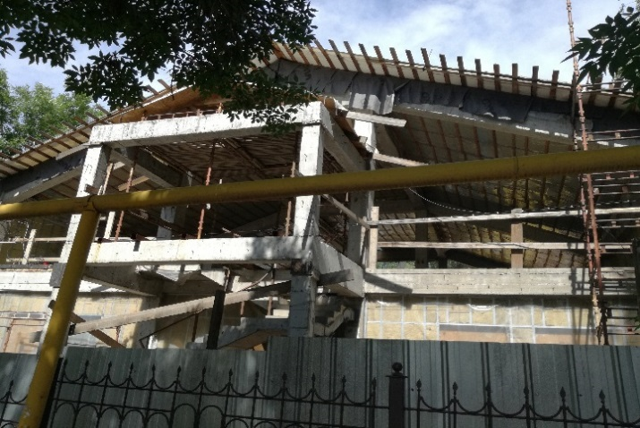
36 | Сулейменова (Дежнева) 39 | 1959 | каркасно-камышитовый | 2 | 413.6 | 8 | 0 | 6 | 2 | 0 | 1 |  | 45.1 |  |  | 8 | 0
 |  |  |  |  |  |  |  |  |  |  | 2 |  |  | 68.9
 |  |  |  |  |  |  |  |  |  |  | 3 |  | 47.3
 |  |  |  |  |  |  |  |  |  |  | 4 |  | 45.2
 |  |  |  |  |  |  |  |  |  |  | 5 |  | 45.4
 |  |  |  |  |  |  |  |  |  |  | 6 |  |  | 69.3
 |  |  |  |  |  |  |  |  |  |  | 7 |  | 47.3
 |  |  |  |  |  |  |  |  |  |  | 8 |  | 45.1
37 | Сулейменова (Дежнева) 41 | 1960 | каркасно-камышитовый | 2 | 420.7 | 8 | 0 | 6 | 2 | 0 | 1 |  | 46.2 |  |  | 8 | 0
 |  |  |  |  |  |  |  |  |  |  | 2 |  |  | 69.1
 |  |  |  |  |  |  |  |  |  |  | 3 |  | 49
 |  |  |  |  |  |  |  |  |  |  | 4 |  | 46.5
 |  |  |  |  |  |  |  |  |  |  | 5 |  | 46.2
 |  |  |  |  |  |  |  |  |  |  | 6 |  |  | 68.2
 |  |  |  |  |  |  |  |  |  |  | 7 |  | 49.1
 |  |  |  |  |  |  |  |  |  |  | 8 |  | 46.4
38 | Сулейменова (Дежнева) 40 | 1959 | каркасно-камышитовый | 2 | 414.7 | 8 | 0 | 6 | 2 | 0 | 1 |  | 45.3 |  |  | 8 | 0
 |  |  |  |  |  |  |  |  |  |  | 2 |  |  | 68.8
 |  |  |  |  |  |  |  |  |  |  | 3 |  | 47.8
 |  |  |  |  |  |  |  |  |  |  | 4 |  | 44.9
 |  |  |  |  |  |  |  |  |  |  | 5 |  | 45.2
 |  |  |  |  |  |  |  |  |  |  | 6 |  |  | 68.7
 |  |  |  |  |  |  |  |  |  |  | 7 |  | 48.4
 |  |  |  |  |  |  |  |  |  |  | 8 |  | 45.6
39 | Сулейменова (Дежнева) 42 | 1959 | каркасно-камышитовый | 2 | 410.5 | 8 | 0 | 6 | 2 | 0 | 1 |  | 44.7 |  |  | 8 | 0
 |  |  |  |  |  |  |  |  |  |  | 2 |  |  | 68.8
 |  |  |  |  |  |  |  |  |  |  | 3 |  | 47
 |  |  |  |  |  |  |  |  |  |  | 4 |  | 44.6
 |  |  |  |  |  |  |  |  |  |  | 5 |  | 45
 |  |  |  |  |  |  |  |  |  |  | 6 |  |  | 67.6
 |  |  |  |  |  |  |  |  |  |  | 7 |  | 47.8
 |  |  |  |  |  |  |  |  |  |  | 8 |  | 45
40 | Сулейменова (Дежнева) 43 | 1959 | каркасно-камышитовый | 2 | 409.1 | 8 | 0 | 6 | 2 | 0 | 1 |  | 45.6 |  |  | 8 | 0
 |  |  |  |  |  |  |  |  |  |  | 2 |  |  | 66.6
 |  |  |  |  |  |  |  |  |  |  | 3 |  | 46.2
 |  |  |  |  |  |  |  |  |  |  | 4 |  | 45.9
 |  |  |  |  |  |  |  |  |  |  | 5 |  | 45.5
 |  |  |  |  |  |  |  |  |  |  | 6 |  |  | 67.1
 |  |  |  |  |  |  |  |  |  |  | 7 |  | 46.3
 |  |  |  |  |  |  |  |  |  |  | 8 |  | 45.9
41 | Сулейменова (Дежнева) 44 | 1959 | каркасно-камышитовый | 2 | 410.6 | 8 | 0 | 6 | 2 | 0 | 1 |  | 45 |  |  | 8 | 0
 |  |  |  |  |  |  |  |  |  |  | 2 |  |  | 68
 |  |  |  |  |  |  |  |  |  |  | 3 |  | 47.9
 |  |  |  |  |  |  |  |  |  |  | 4 |  | 44.7
 |  |  |  |  |  |  |  |  |  |  | 5 |  | 44.8
 |  |  |  |  |  |  |  |  |  |  | 6 |  |  | 67.9
 |  |  |  |  |  |  |  |  |  |  | 7 |  | 47.9
 |  |  |  |  |  |  |  |  |  |  | 8 |  | 44.4
42 | Сулейменова (Дежнева) 47, Карпинского 10 | 1961 | каркасно-щитовой | 2 | 307.5 | 8 | 0 | 6 | 2 | 0 | 1 |  | 35.6 |  |  | 8 | 0
 |  |  |  |  |  |  |  |  |  |  | 2 |  | 37.3
 |  |  |  |  |  |  |  |  |  |  | 3 |  |  | 44.9 |  |  |  |  |  | офис
 |  |  |  |  |  |  |  |  |  |  | 4 |  | 35.5
 |  |  |  |  |  |  |  |  |  |  | 5 |  | 36
 |  |  |  |  |  |  |  |  |  |  | 6 |  | 37.6
 |  |  |  |  |  |  |  |  |  |  | 7 |  |  | 44.9
 |  |  |  |  |  |  |  |  |  |  | 8 |  | 35.7
43 | Сулейменова (Дежнева) 49 | 1961 | каркасно-камышитовый | 2 | 410.7 | 8 | 0 | 5 | 3 | 0 | 1 |  | 45.7 |  |  | 8 | 0
 |  |  |  |  |  |  |  |  |  |  | 2 |  |  | 66.8
 |  |  |  |  |  |  |  |  |  |  | 3 |  |  | 58.3
 |  |  |  |  |  |  |  |  |  |  | 4 |  | 45.1
 |  |  |  |  |  |  |  |  |  |  | 5 |  | 45.7
 |  |  |  |  |  |  |  |  |  |  | 6 |  | 46.9
 |  |  |  |  |  |  |  |  |  |  | 7 |  |  | 56.4
 |  |  |  |  |  |  |  |  |  |  | 8 |  | 45.8
44 | Сулейменова (Дежнева) 51 | 1961 | каркасно-камышитовый | 2 | 390.1 | 8 | 0 | 6 | 1 | 0 | 1 |  |  |  | 45.9 | 7 | 1
...

